关系图
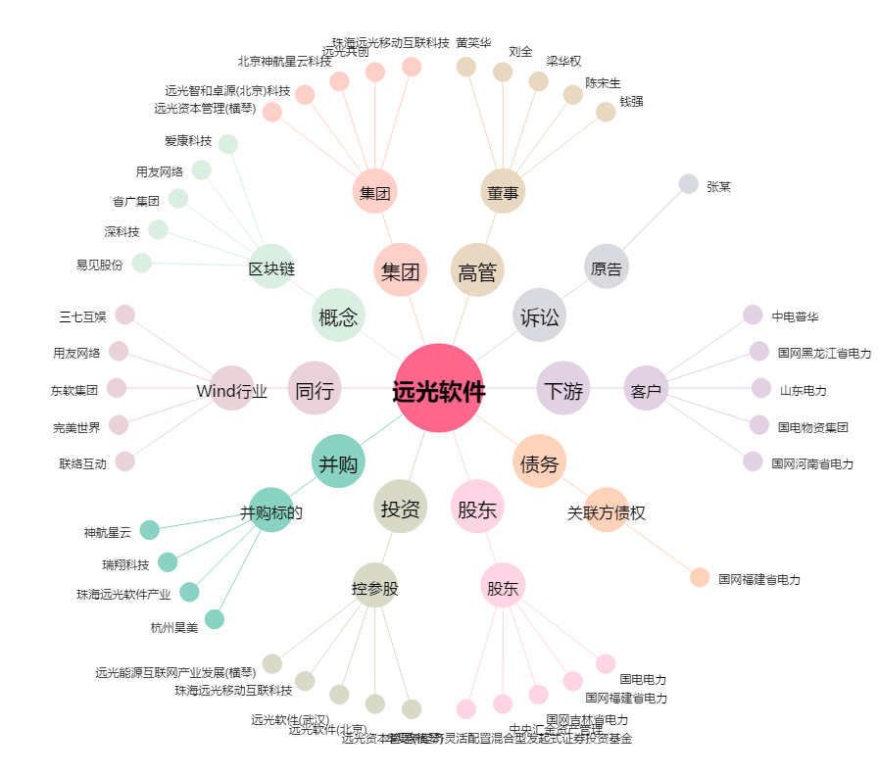
远光软件[002063.SZ] - 关系概览图

